상품제안서
삼성전자 T5 USB 3.1 SSD (인쇄무료) | 상품코드: F01001

 |  |  |  |  |  |  | 02-412-0044 | www.easy1.co.kr
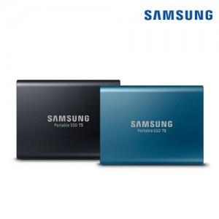

【상세/제작정보】

【인쇄/포장옵션】 | 레이저, 풀칼라 / 포장지포장

【공급단가】 | 수량 | 10~ | 30~ | 50~ | 100~ | 500~
*VAT별도 | 500GB | 112,900원 | 108,720원 | 104,540원 | 100,360원 | 97,850원
 | 1TB | 193,900원 | 186,720원 | 179,540원 | 172,360원 | 168,050원
 | 2TB | 380,450원 | 366,360원 | 352,270원 | 338,180원 | 329,720원

【상품 URL】 | https://dev.easy1.co.kr:443/src/goods_detail.php?gdno=1001

